表紙
2025

ジュニア・オープンカップ

ドッジボール大会

日時 ： | 2026年2月28日（土）午前9時00分～

会場 ： | 岩沼ビックアリーナ

主催 ： | 宮城県ドッジボール協会

後援 ： | 日本ドッジボール協会

 | 宮城県レクリエーション協会

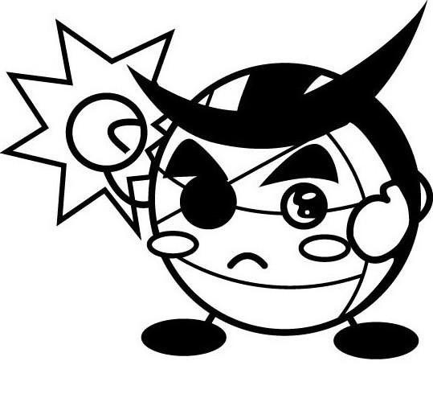

座席表
 | 岩沼ビックアリーナ 座席表

 | 2
 |  |  |  | ④原小 |  |  | ⑬Alinea | ➂荒町 |  |  | ⑤ＴＲＹ-ＰＡＣ |  |  | ①岩沼西 |  |  | ⑨塩二
 | 階

 | 出

 | 入
 |  |  |  | 応援席 |  |  | 応援席 | 応援席 |  |  |  |  |  | 応援席 |  | 応援席 | 応援席
 | 口

【注】空いている座席は隣合せのチームと相談して使用願います。

２Ｆ座席
 |  |  |  |  |  |  |  |  | 大会本部

 |  |  |  | Bコート |  |  |  |  |  |  |  |  |  | Aコート
 |  | ⑫ 南相

 |  |  |  |  |  |  |  |  |  | オフィシャル |  |  |  |  |  |  |  |  | オフィシャル

 | 2

 | 階

 | 出 | ⑭ キングＦ

 | 入

 | 口

 |  | ⑮ いいの

【注】空いている座席は隣合せのチームと相談して使用願います。

 | 2
 |  |  |  | 応援席 |  |  | 応援席 | 応援席 |  |  |  |  |  | 応援席 |  | 応援席 | 応援席
 | 階

 | 出
 |  |  |  | ⑩館 |  |  | ⑯横手 | ⑦松陵 |  |  | ⑧一期一会 |  |  | ⑥ブルー ソウルズ |  | ⑪ひがまつ | ②Pchans
 | 入

 | 口

1Ｆアリーナ

アリーナ出入口
 |  |  |  |  |  |  |  |  |  |  |  |  |  |  |  |  |  | 審判控え室
 |  |  |  |  |  |  |  |  | 大会本部

 |  |  |  |  |  | 選手待機 |  |  |  |  |  |  |  |  | 選手待機

 |  | 防球ネット | 防球ネット |  |  |  |  |  |  |  |  | 防球ネット | 防球ネット

 |  |  |  |  |  |  |  |  |  | オフィシャル |  |  |  |  |  |  |  |  |  | オフィシャル

 |  |  |  |  | Bコート |  |  |  |  |  |  |  |  |  | Aコート
出入口利用不可

アリーナ出入口 |  |  | 防球ネット |  |  |  |  |  |  |  |  |  | 防球ネット

給水エリア

予選ﾘｰｸﾞ・練習時間
ジュニア・オープンカップ ドッジボール大会 ／ 予選リーグ組合せ＆練習時間

■ジュニアの部（15チーム） |  |  | ■練習時間＆座席
 | 予選リーグ | チーム名 | 練習時間 | 練習コート | 2F座席 | オープンの部 | チャレンジの部
1 | Aリーグ 4 | 第34代館ジャングルー | 8:00～8:10 | A | ① | 岩沼西ファイターズ | 岩沼ヒーローズ | Ａリーグ | 1 | 第34代館ジャングルー
2 |  | 塩二小ビーンズ |  | A | ② | Pchan Rise | Pchan VORG |  | 2 | 塩二小ビーンズ
3 |  | いいのチビックス |  | A | ③ | 荒町フェニックス | 荒町エッグ’S |  | 3 | いいのチビックス
4 |  | Pchan VORG |  | B | ④ | 原小ファイターズ | 原小ファイターズジュニア |  | 4 | Pchan VORG
5 | Bリーグ 4 | キングフューチャーズ Jr |  | B | ⑤ | TRY-PAC | TRY-PAC Jr. | Ｂリーグ | 5 | キングフューチャーズ Jr
6 |  | ひがまつブルｰドルフィンズ |  | B | ⑥ | ブルーソウルズ | ブルーソウルズX |  | 6 | ひがまつブルｰドルフィンズ
7 |  | 原小ファイターズ ジュニア | 8:10～8:20 | A | ⑦ | 松陵ヤンキーズ | 松陵SHARK |  | 7 | 原小ファイターズ ジュニア
8 |  | TRY-PAC Ｊｒ |  | A | ⑧ | 一期一会 | SSOK |  | 8 | TRY-PAC Ｊｒ
9 | Cリーグ 4 | 横手かがやキッズＪr |  | A | ⑨ | 塩二小ソニック | 塩二小ビーンズ | Ｃリーグ | 9 | 横手かがやキッズＪr
10 |  | ブルーソウルズＸ |  | B | ⑩ | 館ジャングルー | 第34代館ジャングルー |  | 10 | ブルーソウルズＸ
11 |  | 岩沼ヒーローズ |  | B | ⑪ | ひがまつブルｰインパルス | ひがまつブルｰドルフィンズ |  | 11 | 岩沼ヒーローズ
12 |  | 南相フェニックスJr | 8:20～8:30 | A | ⑫ | 南相フェニックス | 南相フェニックスJr |  | 12 | 南相フェニックスJr
13 | Dリーグ 3 | 荒町エッグ’Ｓ |  | A | ⑬ | Alinea | － | Ｄリーグ | 13 | 荒町エッグ’Ｓ
14 |  | 松陵SHARK |  | A | ⑭ | キングフューチャーズ | キングフューチャーズ Jr |  | 14 | 松陵SHARK
15 |  | ＳＳＯＫ |  | B | ⑮ | いいのフェニックス | いいのチビックス |  | 15 | ＳＳＯＫ
 |  |  |  | B | ⑯ | 横手かがやキッズ | 横手かがやキッズＪr
■オープンの部（16チーム）
 | 予選リーグ | チーム名
※入場時間の指定は行いません。
各チーム密にならないように入場をお願いします。
※アリーナ入場者のアルコール消毒は各チーム毎に適宜お願いします。
※入場については通路をふさがないようにご協力をお願いします。
※会場・コート設営の協力者（宮城県内各チーム2.3名）の方は
7:30までに集合願います。
16 | Eリーグ 4 | ひがまつブルｰインパルス |  |  |  |  |  | Ｅリーグ | 16 | ひがまつブルｰインパルス
17 |  | 松陵ヤンキーズ |  |  |  |  |  |  | 17 | 松陵ヤンキーズ
18 |  | 荒町フェニックス |  |  |  |  |  |  | 18 | 荒町フェニックス
19 |  | Alinea |  |  |  |  |  |  | 19 | Alinea
20 | Fリーグ 4 | 塩二小ソニック |  |  |  |  |  | Ｆリーグ | 20 | 塩二小ソニック
21 |  | 岩沼西ファイターズ |  |  |  |  |  |  | 21 | 岩沼西ファイターズ
22 |  | キングフューチャーズ |  |  |  |  |  |  | 22 | キングフューチャーズ
23 |  | Pchan Rise |  |  |  |  |  |  | 23 | Pchan Rise
24 | Gリーグ ４ | 館ジャングルー |  |  |  |  |  | Ｇリーグ | 24 | 館ジャングルー
25 |  | ブルーソウルズ |  |  |  |  |  |  | 25 | ブルーソウルズ
26 |  | 南相フェニックス |  |  |  |  |  |  | 26 | 南相フェニックス
27 |  | 横手かがやキッズ |  |  |  |  |  |  | 27 | 横手かがやキッズ
28 | Hリーグ 4 | いいのフェニックス |  |  |  |  |  | Ｈリーグ | 28 | いいのフェニックス
29 |  | ＴＲＹ-ＰＡＣ |  |  |  |  |  |  | 29 | ＴＲＹ-ＰＡＣ
30 |  | 一期一会 |  |  |  |  |  |  | 30 | 一期一会
31 |  | 原小ファイターズ |  |  |  |  |  |  | 31 | 原小ファイターズ

